Leg. 20001236
ARCIMP

Remuneracion bruta en período fiscal |  |  |  | Promedio Remu bruta

Dedeucciones especiales calculadas

Enero | Menor a 150000
Febrero | Menor a 150000
Marzo | Menor a 150000
Abril | Menor a 150000
Mayo | Menor a 150000
Junio | Menor a 150000
Julio | Menor a 150000
Agosto | Menor a 150000

Impuesto devuelto/retenido 2021

Calculo impuesto para devolución en cuotas

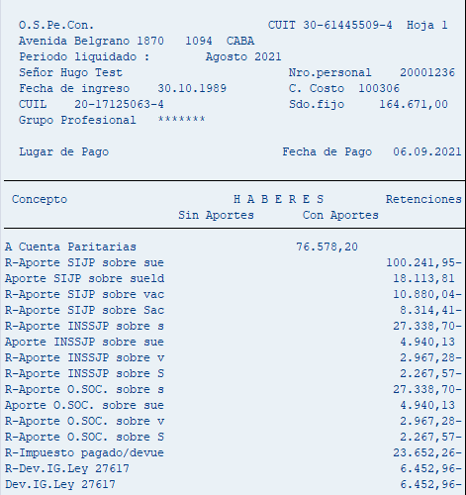
Calculo Cuota manual |  | Calculo cuota SAP

Enero | 3,524.57 | Enero | 3,524.57
Febrero | 6,250.37 | Febrero | 6,250.37
Marzo | 6,432.54 | Marzo | 6,432.54
Abril | 6,432.43 | Abril | 6,432.43
Mayo | 9,624.53 | Mayo | 9,624.53

 | 32,264.44 |  | 32,264.44
Cuotas | 6,452.89 | Cuotas | 6,452.89

Junio | 9,895.53
Julio | 13,576.73

 | 23,472.26

Leg. 20000331
ARCIMP

Remuneracion bruta en período fiscal |  |  |  | Promedio Remu bruta

Dedeucciones especiales calculadas

Enero | Menor a 150000
Febrero | Menor a 150000
Marzo | Menor a 150000
Abril | Menor a 150000
Mayo | Menor a 150000
Junio | Menor a 150000
Julio | Menor a 150000
Agosto | Menor a 150000

Impuesto devuelto/retenido 2021

Calculo impuesto para devolución en cuotas

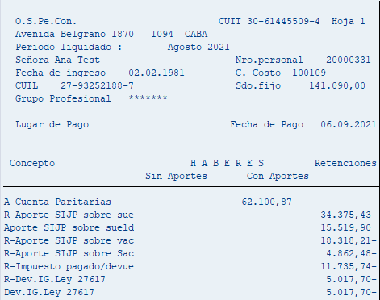
Calculo Cuota manual |  | Calculo cuota SAP

Enero | 1,833.83 | Enero | 1,833.83
Febrero | 4,154.61 | Febrero | 4,154.61
Marzo | 4,447.03 | Marzo | 4,447.03
Abril | 4,465.15 | Abril | 4,465.15
Mayo | 10,187.90 | Mayo | 10,187.90

 | 25,088.52 |  | 25,088.52
Cuotas | 5,017.70 | Cuotas | 5,017.70

Junio | 561.58
Julio | 11,174.16

 | 11,735.74

Leg. 20000628
ARCIMP

Remuneracion bruta en período fiscal |  |  |  | Promedio Remu bruta

Dedeucciones especiales calculadas

Enero | Menor a 150000
Febrero | Menor a 150000
Marzo | Menor a 150000
Abril | Menor a 150000
Mayo | Menor a 150000
Junio | Menor a 150000
Julio | Menor a 150000
Agosto | Menor a 150000

Impuesto devuelto/retenido 2021

Calculo impuesto para devolución en cuotas

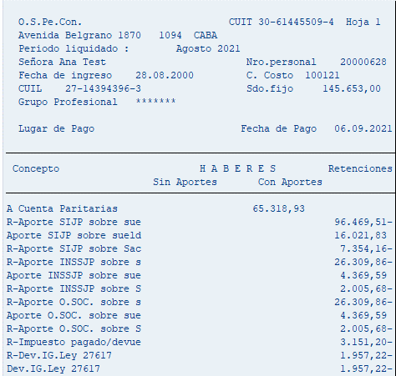
Calculo Cuota manual |  | Calculo cuota SAP

Enero | 580.01 | Enero | 580.01
Febrero | 1,718.58 | Febrero | 1,718.58
Marzo | 1,776.21 | Marzo | 1,776.21
Abril | 1,840.76 | Abril | 1,840.76
Mayo | 3,870.54 | Mayo | 3,870.54

 | 9,786.10 |  | 9,786.10
Cuotas | 1,957.22 | Cuotas | 1,957.22

Junio | -2,143.27
Julio | 5,294.47

 | 3,151.20

Leg. 20004207
ARCIMP

Remuneracion bruta en período fiscal |  |  |  |  | Promedio Remu bruta

Dedeucciones especiales calculadas

Enero | Menor a 150000
Febrero | Mayor a 150000 y menor a 173000
Marzo | Mayor a 150000 y menor a 173000
Abril | Mayor a 150000 y menor a 173000
Mayo | Mayor a 150000 y menor a 173000
Junio | Mayor a 150000 y menor a 173000
Julio | Mayor a 150000 y menor a 173000
Agosto | Mayor a 150000 y menor a 173000

Impuesto devuelto/retenido 2021

Calculo impuesto para devolución en cuotas

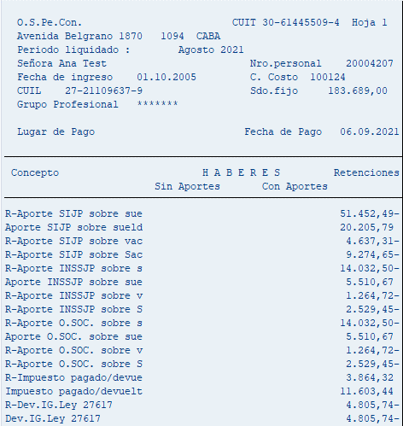
Calculo Cuota manual |  |  | Calculo cuota SAP

Enero | 6,649.62 | Dev Total | Enero | 6,649.62
Febrero | 10,256.62 | Dev Parcial | Febrero | 5,143.12
Marzo | 10,294.06 | Dev Parcial | Marzo | 9,213.50
Abril | -6,328.07 | Dev Parcial | Abril | -5,390.41
Mayo | 13,502,98 | Dev Parcial | Mayo | 8,412.88

 | 20,872.23 |  |  | 24,028.71
Cuotas | 4,174.45 | Aproximado | Cuotas | 4,805.74

Junio | -4,888.89
Julio | 11,154.27

 | 6,265.38

Leg. 20006642
ARCIMP

Remuneracion bruta en período fiscal |  |  |  |  |  | Promedio Remu bruta

Dedeucciones especiales calculadas

Enero | Menor a 150000
Febrero | Menor a 150000
Marzo | Mayor a 150000 y menor a 173000
Abril | Mayor a 150000 y menor a 173000
Mayo | Mayor a 150000 y menor a 173000
Junio | Mayor a 150000 y menor a 173000
Julio | Mayor a 150000 y menor a 173000
Agosto | Mayor a 150000 y menor a 173000

Impuesto devuelto/retenido 2021

Calculo impuesto para devolución en cuotas

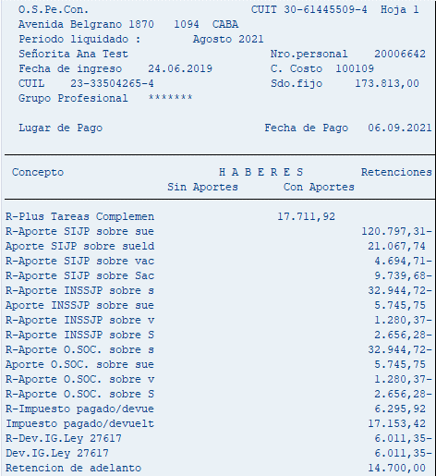
Calculo Cuota manual |  |  |  | Calculo cuota SAP

Enero | 5,683.60 | Dev total |  | Enero | 5,683.60
Febrero | 11,211.38 | Dev total |  | Febrero | 11,211.38
Marzo | 12,376.87 | Dev parcial |  | Marzo | 7,981.58
Abril | 11,327.73 | Dev parcial |  | Abril | 3,791.06
Mayo | 15,659.57 | Dev parcial |  | Mayo | 1,389.15

 | 56,259.15 | 28,129.58 |  |  | 30,056.77
Cuotas | 5,625.92 | Aproximado |  | Cuotas | 6,011.35

Junio | 19,396.33 | Dev parcial
Julio | 15,682.96 | Dev parcial

 | 35,079.29 | 17,539.65 | Aproximado

Leg. 20003556
ARCIMP

Remuneracion bruta en período fiscal |  |  |  | Promedio Remu bruta

Dedeucciones especiales calculadas

Enero | Menor a 150000
Febrero | Menor a 150000
Marzo | Menor a 150000
Abril | Menor a 150000
Mayo | Menor a 150000
Junio | Menor a 150000
Julio | Menor a 150000
Agosto | Menor a 150000

Impuesto devuelto/retenido 2021

Calculo impuesto para devolución en cuotas

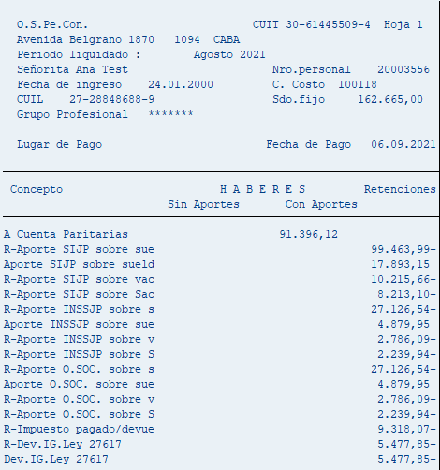
Calculo Cuota manual |  | Calculo cuota SAP

Enero | 2,823.92 | Enero | 2,823.92
Febrero | 5,216.24 | Febrero | 5,216.24
Marzo | 6,099.86 | Marzo | 6,099.86
Abril | 4,714.17 | Abril | 4,714.17
Mayo | 8,535.07 | Mayo | 8,535.07

 | 27,389.26 |  | 27,389.26
Cuotas | 5,477.85 | Cuotas | 5,477.85

Junio | -2,540.99
Julio | 11,859.06

 | 9,318.07

